Plot a line chart of historical
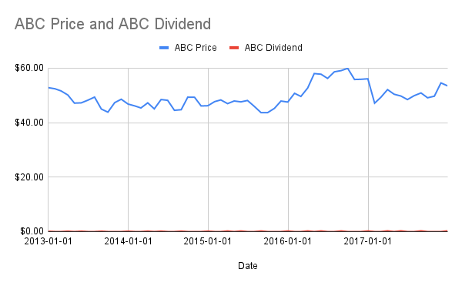
Date | ABC Price | ABC Dividend | Line Chart:
2012-12-31 | $52.82 | $0.13
2013-01-31 | $52.40 | $0.00
2013-02-28 | $51.61 | $0.00
2013-03-31 | $50.11 | $0.15
2013-04-30 | $47.14 | $0.00
2013-05-31 | $47.23 | $0.15
2013-06-30 | $48.20 | $0.00
2013-07-31 | $49.35 | $0.00
2013-08-31 | $44.96 | $0.15
2013-09-30 | $43.82 | $0.00
2013-10-31 | $47.31 | $0.00
2013-11-30 | $48.56 | $0.00
2013-12-31 | $46.80 | $0.15
2014-01-31 | $46.11 | $0.00
2014-02-28 | $45.36 | $0.00
2014-03-31 | $47.24 | $0.17
2014-04-30 | $45.03 | $0.00
2014-05-31 | $48.45 | $0.17
2014-06-30 | $48.17 | $0.00
2014-07-31 | $44.50 | $0.00
2014-08-31 | $44.72 | $0.17
2014-09-30 | $49.32 | $0.00
2014-10-31 | $49.28 | $0.00
2014-11-30 | $46.10 | $0.00
2014-12-31 | $46.18 | $0.17
2015-01-31 | $47.69 | $0.00
2015-02-28 | $48.31 | $0.00
2015-03-31 | $46.95 | $0.22
2015-04-30 | $47.92 | $0.00
2015-05-31 | $47.60 | $0.22
2015-06-30 | $48.11 | $0.00
2015-07-31 | $45.95 | $0.00
2015-08-31 | $43.63 | $0.22
2015-09-30 | $43.65 | $0.00
2015-10-31 | $45.21 | $0.00
2015-11-30 | $47.90 | $0.00
2015-12-31 | $47.53 | $0.22
2016-01-31 | $50.74 | $0.00
2016-02-29 | $49.59 | $0.00
2016-03-31 | $52.68 | $0.24
2016-04-30 | $57.98 | $0.00
2016-05-31 | $57.74 | $0.24
2016-06-30 | $56.20 | $0.00
2016-07-31 | $58.62 | $0.00
2016-08-31 | $59.07 | $0.24
2016-09-30 | $59.89 | $0.00
2016-10-31 | $55.81 | $0.00
2016-11-30 | $55.88 | $0.00
2016-12-31 | $56.06 | $0.24
2017-01-31 | $47.12 | $0.00
2017-02-28 | $49.24 | $0.00
2017-03-31 | $52.10 | $0.27
2017-04-30 | $50.40 | $0.00
2017-05-31 | $49.74 | $0.27
2017-06-30 | $48.44 | $0.00
2017-07-31 | $49.88 | $0.00
2017-08-31 | $50.87 | $0.27
2017-09-30 | $49.09 | $0.00
2017-10-31 | $49.68 | $0.00
2017-11-30 | $54.55 | $0.00
2017-12-31 | $53.45 | $0.27

Customize the chart
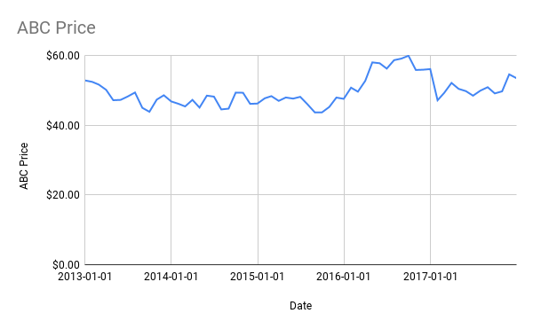
Date | ABC Price | ABC Dividend | Line Chart:
2012-12-31 | $52.82 | $0.13
2013-01-31 | $52.40 | $0.00
2013-02-28 | $51.61 | $0.00
2013-03-31 | $50.11 | $0.15
2013-04-30 | $47.14 | $0.00
2013-05-31 | $47.23 | $0.15
2013-06-30 | $48.20 | $0.00
2013-07-31 | $49.35 | $0.00
2013-08-31 | $44.96 | $0.15
2013-09-30 | $43.82 | $0.00
2013-10-31 | $47.31 | $0.00
2013-11-30 | $48.56 | $0.00
2013-12-31 | $46.80 | $0.15
2014-01-31 | $46.11 | $0.00
2014-02-28 | $45.36 | $0.00
2014-03-31 | $47.24 | $0.17
2014-04-30 | $45.03 | $0.00
2014-05-31 | $48.45 | $0.17
2014-06-30 | $48.17 | $0.00
2014-07-31 | $44.50 | $0.00
2014-08-31 | $44.72 | $0.17
2014-09-30 | $49.32 | $0.00
2014-10-31 | $49.28 | $0.00
2014-11-30 | $46.10 | $0.00
2014-12-31 | $46.18 | $0.17
2015-01-31 | $47.69 | $0.00
2015-02-28 | $48.31 | $0.00
2015-03-31 | $46.95 | $0.22
2015-04-30 | $47.92 | $0.00
2015-05-31 | $47.60 | $0.22
2015-06-30 | $48.11 | $0.00
2015-07-31 | $45.95 | $0.00
2015-08-31 | $43.63 | $0.22
2015-09-30 | $43.65 | $0.00
2015-10-31 | $45.21 | $0.00
2015-11-30 | $47.90 | $0.00
2015-12-31 | $47.53 | $0.22
2016-01-31 | $50.74 | $0.00
2016-02-29 | $49.59 | $0.00
2016-03-31 | $52.68 | $0.24
2016-04-30 | $57.98 | $0.00
2016-05-31 | $57.74 | $0.24
2016-06-30 | $56.20 | $0.00
2016-07-31 | $58.62 | $0.00
2016-08-31 | $59.07 | $0.24
2016-09-30 | $59.89 | $0.00
2016-10-31 | $55.81 | $0.00
2016-11-30 | $55.88 | $0.00
2016-12-31 | $56.06 | $0.24
2017-01-31 | $47.12 | $0.00
2017-02-28 | $49.24 | $0.00
2017-03-31 | $52.10 | $0.27
2017-04-30 | $50.40 | $0.00
2017-05-31 | $49.74 | $0.27
2017-06-30 | $48.44 | $0.00
2017-07-31 | $49.88 | $0.00
2017-08-31 | $50.87 | $0.27
2017-09-30 | $49.09 | $0.00
2017-10-31 | $49.68 | $0.00
2017-11-30 | $54.55 | $0.00
2017-12-31 | $53.45 | $0.27

Highlight minimum and maximum p
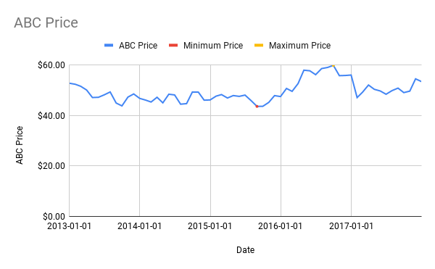
Date | ABC Price | ABC Dividend | Minimum Price | Maximum Price
2012-12-31 | $52.82 | $0.13 | #N/A | #N/A | Number of Prices | 61
2013-01-31 | $52.40 | $0.00 | #N/A | #N/A | Minimum Price | $43.63
2013-02-28 | $51.61 | $0.00 | #N/A | #N/A | Occurred on... | 2015-08-31
2013-03-31 | $50.11 | $0.15 | #N/A | #N/A | Maximum Price | $59.89
2013-04-30 | $47.14 | $0.00 | #N/A | #N/A | Occurred on... | 2016-09-30
2013-05-31 | $47.23 | $0.15 | #N/A | #N/A
2013-06-30 | $48.20 | $0.00 | #N/A | #N/A | Price on...
2013-07-31 | $49.35 | $0.00 | #N/A | #N/A | 2015-09-30 | $43.65
2013-08-31 | $44.96 | $0.15 | #N/A | #N/A
2013-09-30 | $43.82 | $0.00 | #N/A | #N/A | Number of Dividends | 21
2013-10-31 | $47.31 | $0.00 | #N/A | #N/A | Minimum Dividend | $0.13
2013-11-30 | $48.56 | $0.00 | #N/A | #N/A | Maximum Dividend | $0.27
2013-12-31 | $46.80 | $0.15 | #N/A | #N/A
2014-01-31 | $46.11 | $0.00 | #N/A | #N/A
2014-02-28 | $45.36 | $0.00 | #N/A | #N/A | Line Chart:
2014-03-31 | $47.24 | $0.17 | #N/A | #N/A
2014-04-30 | $45.03 | $0.00 | #N/A | #N/A
2014-05-31 | $48.45 | $0.17 | #N/A | #N/A
2014-06-30 | $48.17 | $0.00 | #N/A | #N/A
2014-07-31 | $44.50 | $0.00 | #N/A | #N/A
2014-08-31 | $44.72 | $0.17 | #N/A | #N/A
2014-09-30 | $49.32 | $0.00 | #N/A | #N/A
2014-10-31 | $49.28 | $0.00 | #N/A | #N/A
2014-11-30 | $46.10 | $0.00 | #N/A | #N/A
2014-12-31 | $46.18 | $0.17 | #N/A | #N/A
2015-01-31 | $47.69 | $0.00 | #N/A | #N/A
2015-02-28 | $48.31 | $0.00 | #N/A | #N/A
2015-03-31 | $46.95 | $0.22 | #N/A | #N/A
2015-04-30 | $47.92 | $0.00 | #N/A | #N/A
2015-05-31 | $47.60 | $0.22 | #N/A | #N/A
2015-06-30 | $48.11 | $0.00 | #N/A | #N/A
2015-07-31 | $45.95 | $0.00 | #N/A | #N/A
2015-08-31 | $43.63 | $0.22 | $43.63 | #N/A
2015-09-30 | $43.65 | $0.00 | #N/A | #N/A
2015-10-31 | $45.21 | $0.00 | #N/A | #N/A
2015-11-30 | $47.90 | $0.00 | #N/A | #N/A
2015-12-31 | $47.53 | $0.22 | #N/A | #N/A
2016-01-31 | $50.74 | $0.00 | #N/A | #N/A
2016-02-29 | $49.59 | $0.00 | #N/A | #N/A
2016-03-31 | $52.68 | $0.24 | #N/A | #N/A
2016-04-30 | $57.98 | $0.00 | #N/A | #N/A
2016-05-31 | $57.74 | $0.24 | #N/A | #N/A
2016-06-30 | $56.20 | $0.00 | #N/A | #N/A
2016-07-31 | $58.62 | $0.00 | #N/A | #N/A
2016-08-31 | $59.07 | $0.24 | #N/A | #N/A
2016-09-30 | $59.89 | $0.00 | #N/A | $59.89
2016-10-31 | $55.81 | $0.00 | #N/A | #N/A
2016-11-30 | $55.88 | $0.00 | #N/A | #N/A
2016-12-31 | $56.06 | $0.24 | #N/A | #N/A
2017-01-31 | $47.12 | $0.00 | #N/A | #N/A
2017-02-28 | $49.24 | $0.00 | #N/A | #N/A
2017-03-31 | $52.10 | $0.27 | #N/A | #N/A
2017-04-30 | $50.40 | $0.00 | #N/A | #N/A
2017-05-31 | $49.74 | $0.27 | #N/A | #N/A
2017-06-30 | $48.44 | $0.00 | #N/A | #N/A
2017-07-31 | $49.88 | $0.00 | #N/A | #N/A
2017-08-31 | $50.87 | $0.27 | #N/A | #N/A
2017-09-30 | $49.09 | $0.00 | #N/A | #N/A
2017-10-31 | $49.68 | $0.00 | #N/A | #N/A
2017-11-30 | $54.55 | $0.00 | #N/A | #N/A
2017-12-31 | $53.45 | $0.27 | #N/A | #N/A

